Hoja1
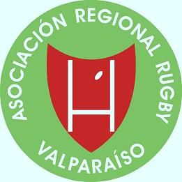
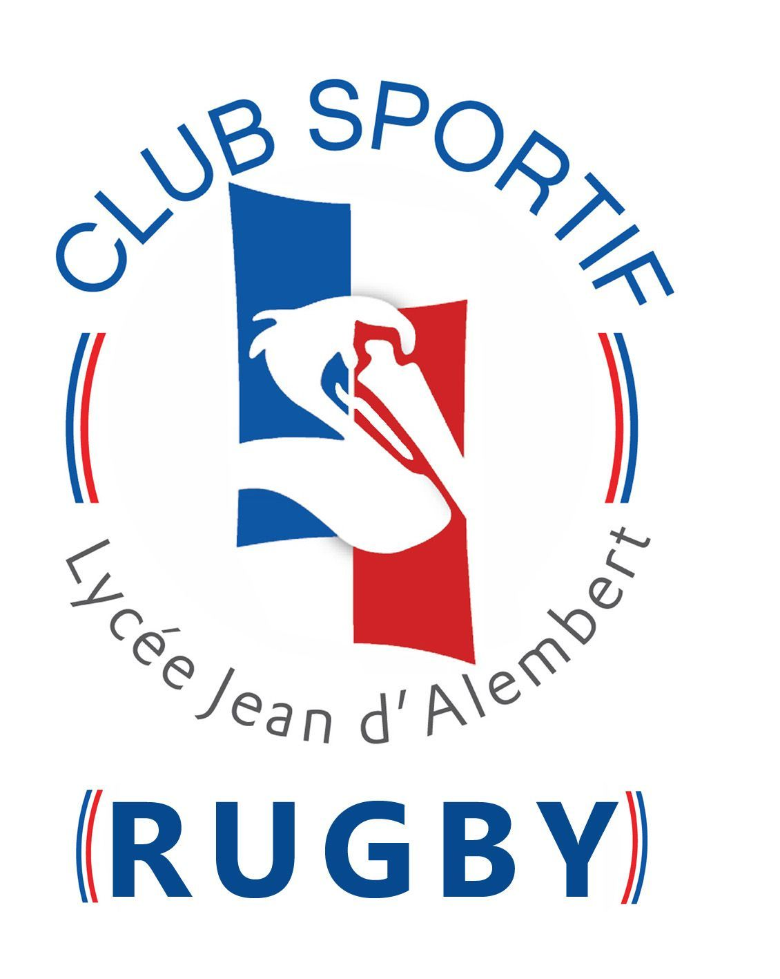
FESTIVAL MENORES ARRV/ ALIANZA FRANCESA " SPORTIF"

 |  |  |  |  |  | 75

 |  |  |  | CATEGORIAS
CLUB / COLEGIO | M6 | M8 | M10 | M12 | M13 |  | TOTAL JUGADORES

ALIANZA FRANCESA | X | X | X | X | X |  | 50
OLD NAVY R.C. |  |  | X | X | X
SPORTING R.C. | X | X | X | X | X
STADE FRANCAIS |  | X | X | X |  |  | 25
UNIVERSIDAD CATOLICA |  | X | X | X
TOROS R.C.
MACKAY | x | x | x | x | x
CAPELLAN PASCAL |  | x | x | x
LINCES R.C.
SAINT PETTERS
HALCONES
COSTA DEL SOL
 |  |  |  |  |  |  | 75

